Product Backlog
Product Backlog - User Stories
Nome do Projeto: Sistema de gestão de cupons e voucher
 |  |  |  | Points | Feature | Prioridade | Valor???
Feature | ID | História | Sprint | 5 | Feature 01: Interface usuários | 1 | Crítica para a aplicação, para registro dos usuários
1 | 01 | Interface usuário - Cadastro básico | 01 | 8 | Feature 02: Interface parceiros | 2
1 | 02 | Interface usuário - Cadastro básico rede social | 01 | 21 | Feature 03: Gestão Cupons | 2
1 | 03 | Interface usuário - Troca de senha | 01 | 55 | Feature 04: Gestão Vouchers | 4
1 | 04 | Interface usuário - cadastro avançado | 01 | 13 | Feature 05: Módulo de suporte | 3
1 | 05 | Interface usuário - notificações | 01 | 13 | Feature 06: Funcionalidade Persona 01 - "tiozaoRH" | 6
2 | 06 | Interface parceiros - dados parceiros | 01 | 21 | Feature 07: Funcionalidade Persona 02 – “antenada” | 7
2 | 07 | Interface parceiros - regras negócio - combinações | 01 | 34 | Feature 08: Funcionalidade Persona 03 – “comex” | 8
2 | 08 | Interface parceiros - regras negócio - billing | 01 | 170
3 | 09 | Gestão coupons - gerador | 01 | Sequencia de Fibonacci: 1, 1, 2, 3, 5, 8, 13, 21, 34, 55
4 | 10 | Gestão vouchers - conversor cupons x vouchers | 02 / 03
4 | 11 | Gestão vouchers - gestor matches | 02 / 03
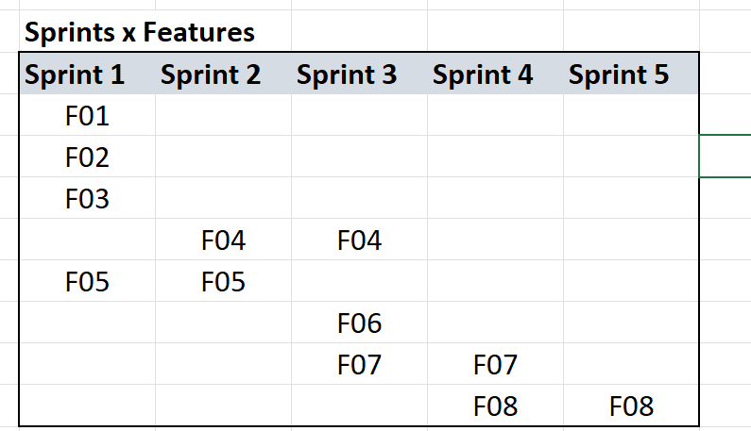
4 | 12 | Gestão vouchers - gestor bonificações por utilização | 02 / 03
5 | 13 | Suporte - configurações | 01 / 02
5 | 14 | Suporte - indicadores utilização | 01 / 02
5 | 15 | Suporte usuários - guia | 01 / 02
5 | 16 | Suporte usuários - bot atendimento | 01 / 02
5 | 17 | Suporte usuários - fale conosco | 01 / 02

Incluir funcionalidades personas!!!

? | 18 | Administração - usuários
? | 19 | Administração - parceiros
? | 20 | Administração - cupons e vouchers
? | 21 | Administração - relatórios
? | 22 | Administração - indicadores
? | 23 | Administração - notificações

BurnDown
Gráfico BurnDown - Exemplo
Nome do Projeto: Sistema de gestão de cupons e voucher

Exemplo : estimativa de 80 pontos na Sprint Backlog, temos 10 dias então seriam 8 pontos por dia

Dia | Estimativa | Backlog | Realizado
0 | 80 | 80
1 | 72 | 80 | 0
2 | 64 | 70 | 10
3 | 56 | 45 | 25
4 | 48 | 45 | 0
5 | 40 | 35 | 10
6 | 32 | 35 | 0
7 | 24 | 20 | 15
8 | 16 | 10 | 10
9 | 8 | 10 | 0
10 | 0 | 0 | 10

